Análises
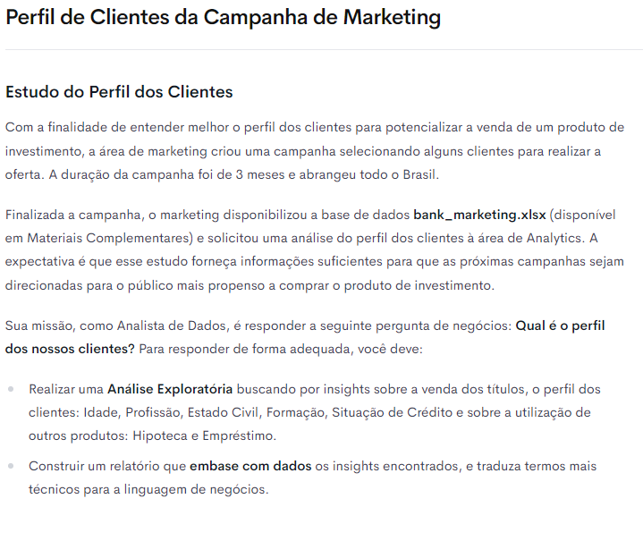
Análise Exploratória dos Dados

 |  |  |  |  |  |  |  |  |  |  |  |  |  |  | Formação |  |  |  | Devedor |  |  | Saldo Conta Corrente |  |  |  | Hipoteca |  |  |  | Empréstimos |  |  |  | Qtd Ligações
Comprou o Produto |  |  | Idade |  |  |  | Profissão |  |  |  | Estado Civil |  |  |  | Insights |  |  |  | Insights |  |  | Insights |  |  |  | Insights |  |  |  | Insights |  |  |  | Insights
Insights |  |  | Insights |  |  |  | Insights |  |  |  | Insights |  |  |  | 1. Quase metade dos clientes possui Ensino Médio (49%). |  |  |  | 1. 99% dos clientes não são devedores. |  |  | 1. 84% dos clientes possuem até R$ 3.000,00 de saldo na conta corrente. |  |  |  | 1. A maioria dos clientes (54%) não possuem hipoteca. |  |  |  | 1. A grande maioria dos clientes (88%) não possui empréstimos. |  |  |  | 1. Para 82% dos clientes, foi necessário realizar entre 1 e 3 ligações para
1. Quase metade dos clientes compraram o produto. |  |  | 1. A Faixa Etária com maior número de clientes é a de 28 a 37 anos. |  |  |  | 1. A profissão Administrador é a mais frequente entre os clientes (35%). |  |  |  | 1. Mais da metade (57%) dos clientes é Casado. |  |  |  | 2. Cerca de 62% dos clientes possuem até o Ensino Médio. |  |  |  | 2. Como foi realizada a seleção dos clientes para a campanha? |  |  | 2. Apenas 2% dos clientes possuem mais de R$ 10.000,00 de saldo na conta corrente. |  |  |  | 2. Qual a comparação entre os juros pagos pela hipoteca e os juros do rendimento |  |  |  | 2. O cliente possuir empréstimo dificulta a aquisição de um título de |  |  |  | fazer a apresentação, e obter uma resposta sobre a compra do título.
2. Qual é o referencial histórico do % de compra? |  |  | 2. Quase 90% dos clientes têm até 57 anos de idade. |  |  |  | 2. As profissões mais frequentes são: Administrador (35%), Operário (17%), |  |  |  | 2. Existe a informação do número de filhos / dependentes? |  |  |  |  |  |  |  |  |  |  | 3. Grande parte dos clientes possui baixos valores de saldo em conta corrente, |  |  |  | da aplicação no título de investimento? |  |  |  | investimento? |  |  |  | 2. 95% dos clientes foram contatados em no máximo 6 ligações.
 |  |  |  |  |  |  | Técnico (16%) e Serviços Gerais (8%). Juntas correspondem a 76% dos clientes. |  |  |  |  |  |  |  |  |  |  |  |  |  |  | enquanto poucos clientes possuem um saldo mais alto em conta corrente.

Comprou o produto? | Nº de Clientes | % Clientes | Faixa Etária | Nº de Clientes | % Clientes | % Clientes Acum | Profissão | Nº de Clientes | % Clientes | % Clientes Acum | Estado Civil | Nº de Clientes | % Clientes | % Clientes Acum | Formação | Nº de Clientes | % Clientes | % Clientes Acum | Devedor? | Nº de Clientes | % Clientes | Saldo Conta Corrente | Nº de Clientes | % Clientes | % Cliente Acum | Hipoteca | Nº de Clientes | % Clientes | % Cliente Acum | Empréstimos | Nº de Clientes | % Clientes | % Cliente Acum | Qtd Ligações | Nº de Clientes | % Clientes | % Cliente Acum
Não | 4,906 | 50.7% | 18-27 | 843 | 8.7% | 9% | Administrador | 3,402 | 35.1% | 35% | Solteiro | 3,159 | 32.6% | 32.62% | Fundamental | 1,267 | 13% | 13% | Sim | 65 | 1% | 1-1000 | 5,659 | 58% | 58% | Não | 5,260 | 54% | 54.3% | Não | 8,557 | 88% | 88% | 1-3 | 7,982 | 82% | 82%
Sim | 4,778 | 49.3% | 28-37 | 3,705 | 38.3% | 47% | Operário | 1,621 | 16.7% | 52% | Casado | 5,469 | 56.5% | 89.10% | Ensino Médio | 4,718 | 49% | 62% | Não | 9,619 | 99% | 1001-2000 | 1,599 | 17% | 75% | Sim | 4,424 | 46% | 100.0% | Sim | 1,127 | 12% | 100% | 4-6 | 1,213 | 13% | 95%
Total Geral | 9,684 | 100.0% | 38-47 | 2,409 | 24.9% | 72% | Técnico | 1,582 | 16.3% | 68% | Divorciado | 1,056 | 10.9% | 100.00% | Ensino Superior | 3,247 | 34% | 95% | Total Geral | 9,684 | 100% | 2001-3000 | 864 | 9% | 84% | Total Geral | 9,684 | 100% |  | Total Geral | 9,684 | 100% |  | 7-9 | 279 | 3% | 98%
Possui Hipoteca
 | Nº de Clientes | % Clientes | % Cliente Acum
Não | 5,260 | 54% | 54.3%
Sim | 4,424 | 46% | 100.0%
 |  |  | 48-57 | 1,710 | 17.7% | 89% | Serviços Gerais | 781 | 8.1% | 76% | Total Geral | 9,684 | 100.0% |  | Desconhecido | 452 | 5% | 100% |  |  |  | 3001-4000 | 500 | 5% | 89% |  |  |  |  |  |  |  |  | 10-12 | 99 | 1% | 99%
% Clientes que compraram o Produto
% Clientes Devedores
Possui Empréstimos
 | Nº de Clientes | % Clientes | % Cliente Acum
Não | 8,557 | 88% | 88%
Sim | 1,127 | 12% | 100%
 |  |  | 58-67 | 701 | 7.2% | 97% | Aposentado | 706 | 7.3% | 84% |  |  |  |  | Total Geral | 9,684 | 100% |  |  |  |  | 4001-5000 | 307 | 3% | 92% |  |  |  |  |  |  |  |  | 13-15 | 46 | 0% | 99%
Clientes por Estado Civil
 | Nº de Clientes | % Clientes | % Clientes Acum
Solteiro | 3,159 | 32.6% | 32.62%
Casado | 5,469 | 56.5% | 89.10%
Divorciado | 1,056 | 10.9% | 100.00%
 |  |  | 68-77 | 223 | 2.3% | 99% | Autônomo | 355 | 3.7% | 87% |  |  |  |  |  |  |  |  |  |  |  | 5001-6000 | 207 | 2% | 94% |  |  |  |  |  |  |  |  | 16-18 | 28 | 0% | 100%
Formação dos Clientes
 | Nº de Clientes | % Clientes | % Clientes Acum
Fundamental | 1,267 | 13% | 13%
Ensino Médio | 4,718 | 49% | 62%
Ensino Superior | 3,247 | 34% | 95%
Desconhecido | 452 | 5% | 100%
 |  |  | 78-87 | 83 | 0.9% | 100% | Estudante | 344 | 3.6% | 91% |  |  |  |  |  |  |  |  |  |  |  | 6001-7000 | 120 | 1% | 96% |  |  |  |  |  |  |  |  | 19-21 | 5 | 0% | 100%
 |  |  | 88-97 | 10 | 0.1% | 100% | Desempregado | 317 | 3.3% | 94% |  |  |  |  |  |  |  |  |  |  |  | 7001-8000 | 104 | 1% | 97% |  |  |  |  |  |  |  |  | >22 | 32 | 0% | 100%
 |  |  | Total Geral | 9,684 | 100.0% |  | Empresário | 273 | 2.8% | 97% |  |  |  |  |  |  |  |  |  |  |  | 8001-9000 | 68 | 1% | 97% |  |  |  |  |  |  |  |  | Total Geral | 9,684 | 100%
Quantidade de Clientes por Faixa Etária
 | Nº de Clientes | % Clientes | % Clientes Acum
18-27 | 843 | 8.7% | 9%
28-37 | 3,705 | 38.3% | 47%
38-47 | 2,409 | 24.9% | 72%
48-57 | 1,710 | 17.7% | 89%
58-67 | 701 | 7.2% | 97%
68-77 | 223 | 2.3% | 99%
78-87 | 83 | 0.9% | 100%
88-97 | 10 | 0.1% | 100%
 |  |  |  |  |  |  | Diarista | 240 | 2.5% | 99% |  |  |  |  |  |  |  |  |  |  |  | 9001-10000 | 44 | 0% | 98%
Quantidade de Ligações
 | Nº de Clientes | % Clientes | % Cliente Acum
1-3 | 7,982 | 82% | 82%
4-6 | 1,213 | 13% | 95%
7-9 | 279 | 3% | 98%
10-12 | 99 | 1% | 99%
13-15 | 46 | 0% | 99%
16-18 | 28 | 0% | 100%
19-21 | 5 | 0% | 100%
>22 | 32 | 0% | 100%
 |  |  |  |  |  |  | Desconhecido | 63 | 0.7% | 100% |  |  |  |  |  |  |  |  |  |  |  | >10001 | 212 | 2% | 100%
 |  |  |  |  |  |  | Total Geral | 9,684 | 100.0% |  |  |  |  |  |  |  |  |  |  |  |  | Total Geral | 9,684 | 100%

Clientes por Profissão
 | Nº de Clientes | % Clientes | % Clientes Acum
Administrador | 3,402 | 35.1% | 35%
Operário | 1,621 | 16.7% | 52%
Técnico | 1,582 | 16.3% | 68%
Serviços Gerais | 781 | 8.1% | 76%
Aposentado | 706 | 7.3% | 84%
Autônomo | 355 | 3.7% | 87%
Estudante | 344 | 3.6% | 91%
Desempregado | 317 | 3.3% | 94%
Empresário | 273 | 2.8% | 97%
Diarista | 240 | 2.5% | 99%
Desconhecido | 63 | 0.7% | 100%
Saldo em Conta Corrente dos Clientes
 | Nº de Clientes | % Clientes | % Cliente Acum
1-1000 | 5,659 | 58% | 58%
1001-2000 | 1,599 | 17% | 75%
2001-3000 | 864 | 9% | 84%
3001-4000 | 500 | 5% | 89%
4001-5000 | 307 | 3% | 92%
5001-6000 | 207 | 2% | 94%
6001-7000 | 120 | 1% | 96%
7001-8000 | 104 | 1% | 97%
8001-9000 | 68 | 1% | 97%
9001-10000 | 44 | 0% | 98%
>10001 | 212 | 2% | 100%

